C IV - ASE2016 HH, Teil 4

Statistisches Amt
für Hamburg und Schleswig-Holstein

 |  | STATISTISCHE BERICHTE
 | Kennziffer: C IV - ASE 2016 HH, Teil 4 Ökolandbau und Umwelt

Ökolandbau und Umwelt in Hamburg
2016

endgültiges Ergebnis der Agrarstrukturerhebung

Herausgegeben am: 30. November 2018

Abb. 1 (S. 10)
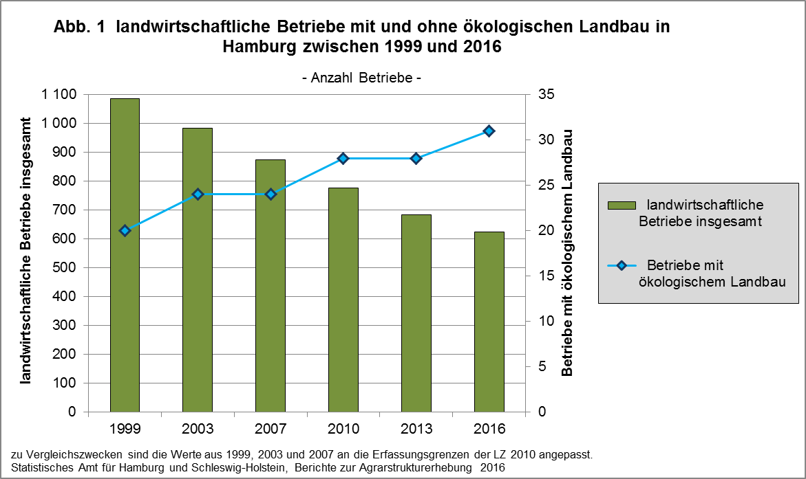

zurück zum Inhalt

Abb. 2 (S. 11)
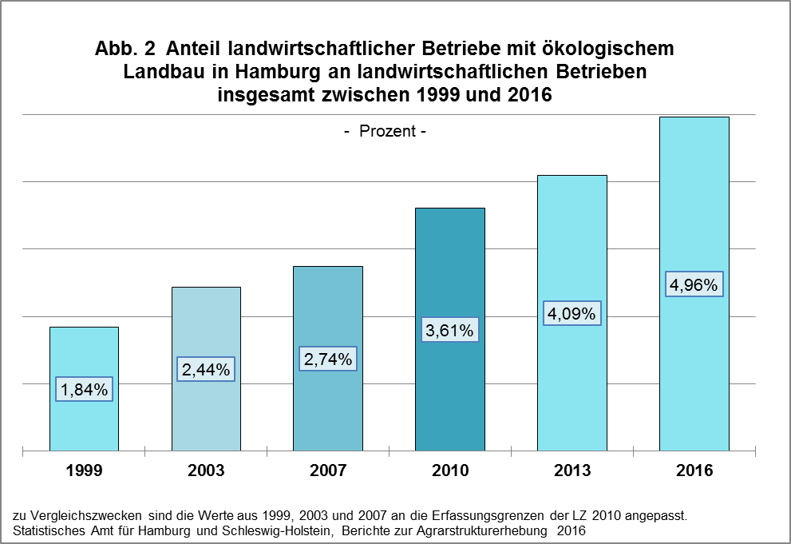

zurück zum Inhalt

Abb. 3 (S.12)
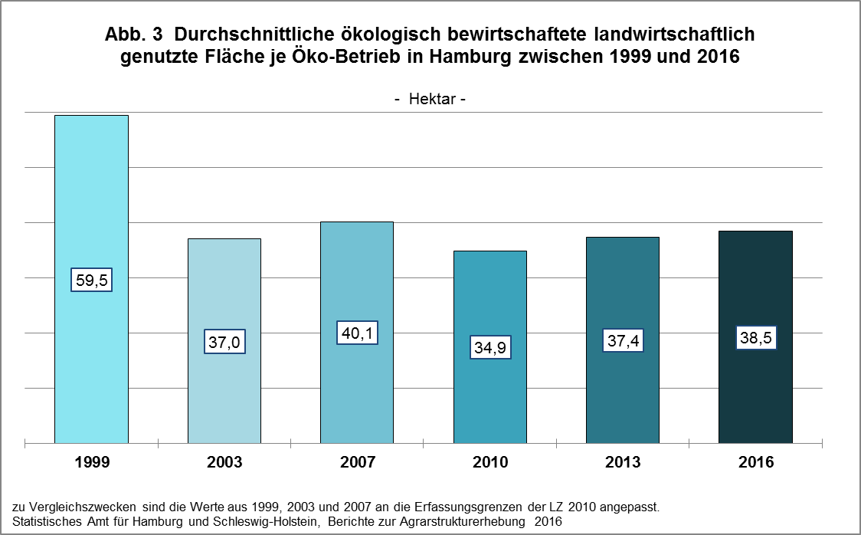

zurück zum Inhalt

Abb. 4 (S.13)
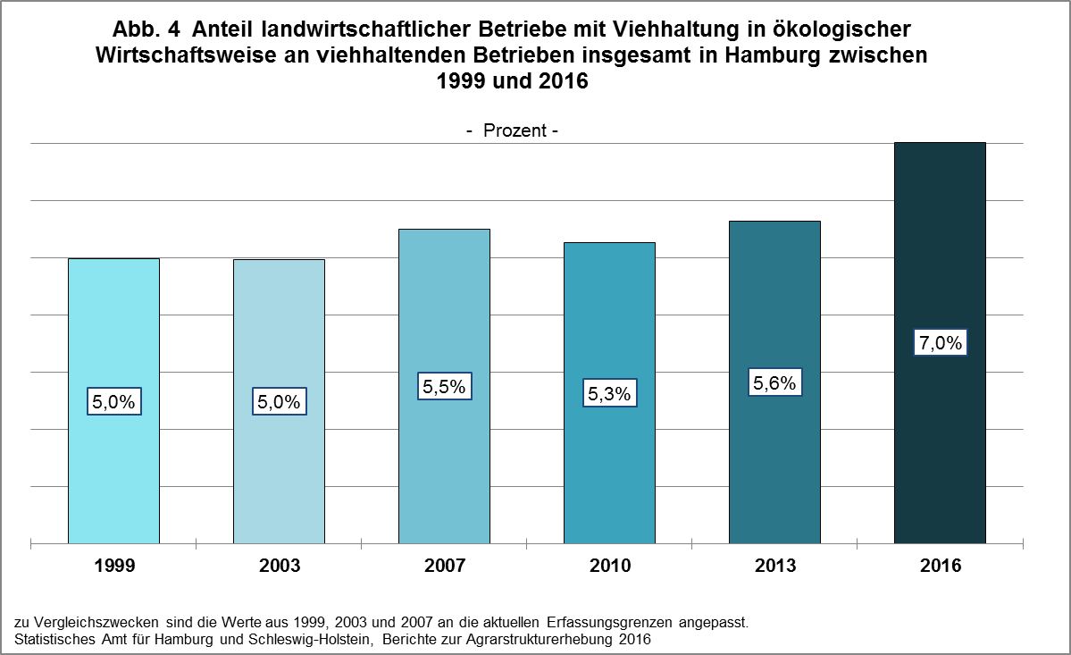

zurück zum Inhalt

Abb. 5 (S.14)
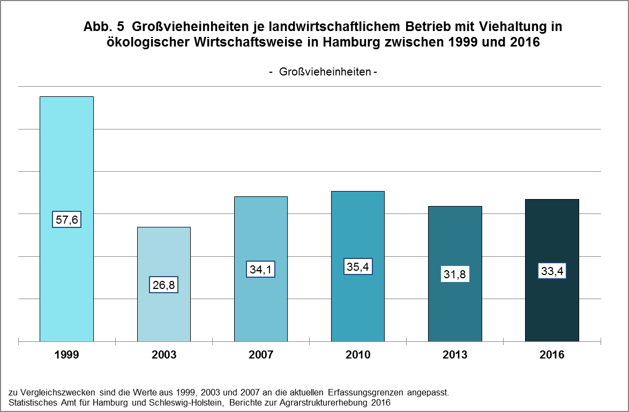

zurück zum Inhalt

Abb. 6 (S.31)
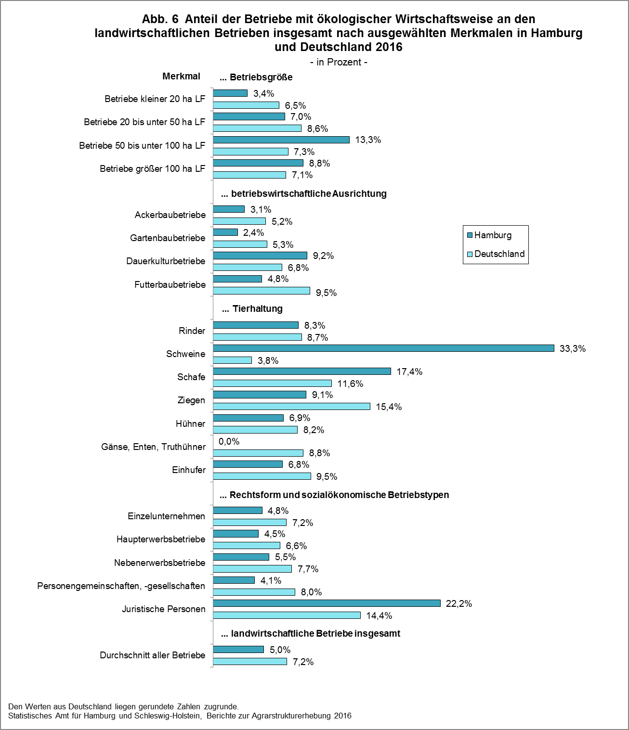

zurück zum Inhalt

Abb. 7 (S.36)
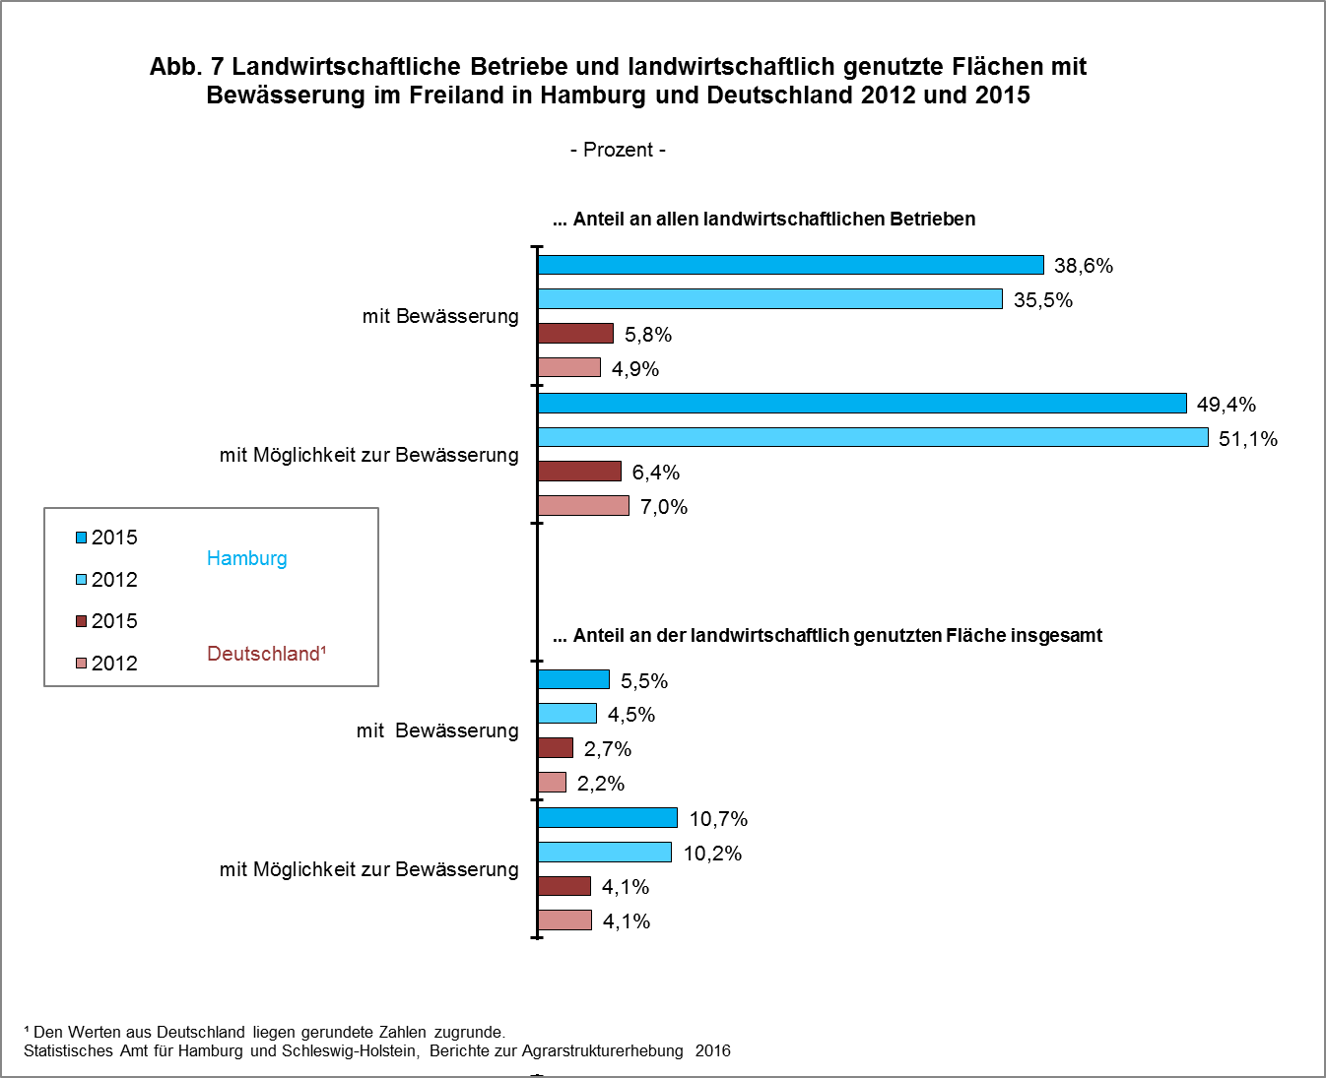

zurück zum Inhalt

